Add your issue tree and priorit
Prioritize and fill in your root causes in this matrix! |  |  | Add a screenshot of your Issue Tree here!

Low effort | Fill-ins | Quick wins | Problem Statement:
 | Memasang wifi dengan jaringan yang bagus | Mengkomunikasikan segera setiap kejadian yang terjadi kepada pihak yang berkepentingan | S : who: tingkat kepuasan dan jumlah tamu pelanggan mengalami penurunan setiap bulannya 15% selama 3 bulan terakhir
 |  |  | M: bagaimana cara meningkatkan tingkat hunian sebesar 25%
 | Time waster | Major project: | A: melihat data, apa yang menyebabkan penurunan
 | Merenovasi hotel | Evaluasi seluruh Departement | R: melakukan evaluasi dari setiap bidang yang terkait
High effort |  | Open recruitment untuk departemen Food and Beverage | T: dalam 1 bulan
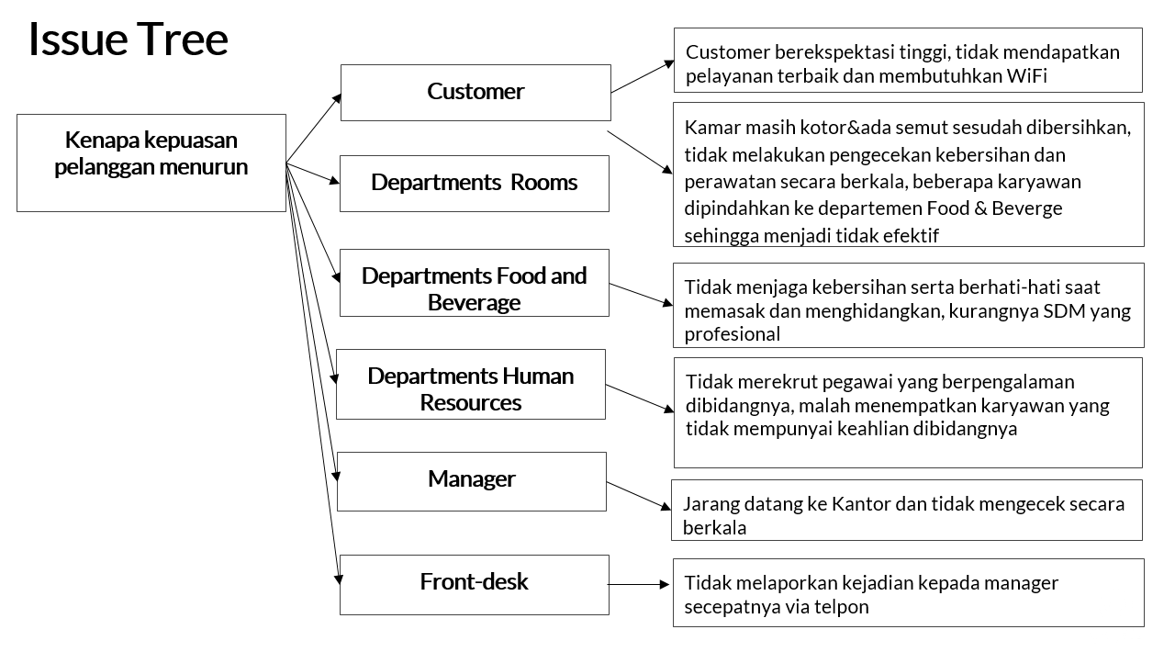
 |  | Pelatihan untuk departement Room
 | Low impact | High impact

